Chi tiết địa chất
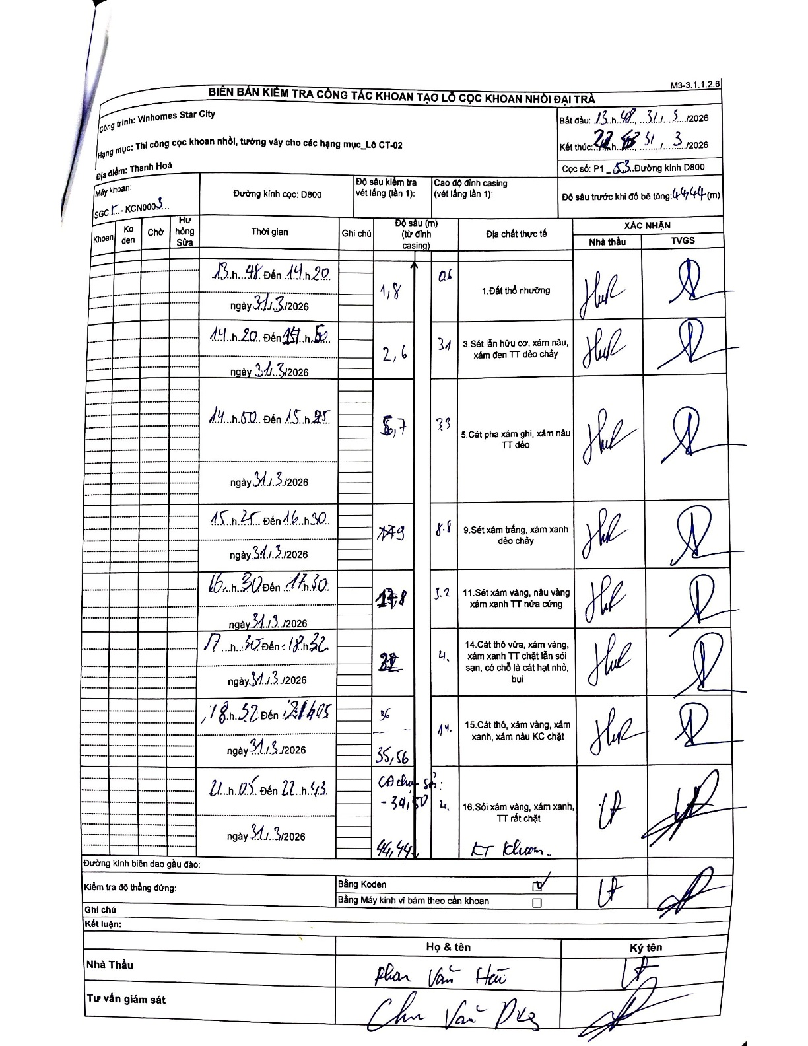
Dự án | Star City Thanh Hóa
Hạng mục | Thi công cọc khoan nhồi, tường vây cho các hạng mục_Lô CT-02
Tên bộ phận | Lô CT-02
Số hiệu cọc | P1_53
Tên Máy khoan | SGCT-KCN0003
Đường kính | D800
Bắt đầu thi công | 13:48 31/03/2026
Kết thúc thi công | 22:43 31/03/2026

Địa chất TT | Đường kính | Mô tả lớp thiết kế | Từ (h) | Đến (h) | Cao độ từ | Cao độ đến | T.Gian (h) | Dài (m) | V (m/h) | Ghi chú
1. Đất thổ nhưỡng | D800 | Đất thổ nhưỡng | 13:48 31/03/2026 | 14:20 31/03/2026 | 0 | -1.8 | 0.53 | 1.8 | 3.38
2 | D800 | Sét lẫn hữu cơ, xám nâu, xám đen TT dẻo chảy | 14:20 31/03/2026 | 14:50 31/03/2026 | -1.8 | -2.6 | 0.5 | 0.8 | 1.6 | Check length vs depth logic: cumulative 2.6 - previous 1.8 = 0.8, written length is 3.1. Potential handwriting overlap or interpretation error in column.
3 | D800 | Cát pha xám ghi, xám nâu TT dẻo | 14:50 31/03/2026 | 15:25 31/03/2026 | -2.6 | -5.7 | 0.58 | 3.1 | 5.31
4 | D800 | Sét xám trắng, xám xanh dẻo chảy | 15:25 31/03/2026 | 16:30 31/03/2026 | -5.7 | -7.9 | 1.08 | 2.2 | 2.03 | Check length vs depth: cumulative 7.9 - 5.7 = 2.2, written length is 8.8.
5 | D800 | Sét xám vàng, nâu vàng xám xanh TT nửa cứng | 16:30 31/03/2026 | 17:30 31/03/2026 | -7.9 | -12.8 | 1 | 4.9 | 4.9
6 | D800 | Cát thô vừa, xám vàng, xám xanh TT chặt lẫn sỏi sạn, có chỗ là cát hạt nhỏ, bụi | 17:30 31/03/2026 | 18:52 31/03/2026 | -12.8 | -22 | 1.37 | 9.2 | 6.73 | Check length vs depth: cumulative 22.0 - 12.8 = 9.2, written length is 4.0.
7 | D800 | Cát thô, xám vàng, xám xanh, xám nâu KC chặt | 18:52 31/03/2026 | 21:05 31/03/2026 | -22 | -35.56 | 2.22 | 13.56 | 6.12
8 | D800 | Sỏi xám vàng, xám xanh, TT rất chặt - KT Khoan | 21:05 31/03/2026 | 22:43 31/03/2026 | -35.56 | -44.44 | 1.63 | 8.88 | 5.44 | Cao độ cuối cùng khớp với Độ sâu trước khi đổ bê tông: 44.44m. Casing depth written as -39.50 in depth column notes.

ẢNH BIÊN BẢN GỐC

